Sheet1
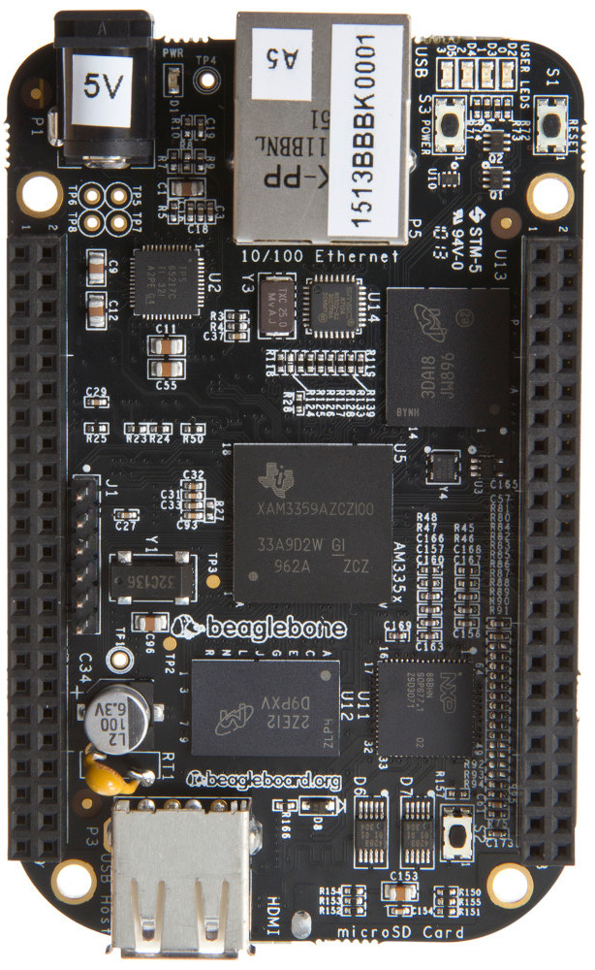
P9 Header |  |  |  |  |  |  |  |  |  |  |  |  |  |  |  |  |  |  | P8 Header
Use 5 | Use 4 | Use 3 | Use 2 | Use 1 | Mode | Pin |  | Mode | Use 1 | Use 2 | Use 3 | Use 4 | Use 5 |  |  |  |  |  | Use 2 | Use 1 | Mode | Pin |  | Mode | Use 1 | Use 2
DGND |  |  |  |  |  | 1 | 2 | DGND |  |  |  |  |  |  |  |  |  |  | DGND |  |  | 1 | 2 | DGND
VDD 3.3V |  |  |  |  |  | 3 | 4 | VDD 3.3V |  |  |  |  |  |  |  |  |  |  |  | GPIO | eMMC | 3 | 4 | eMMC | GPIO
VDD 5V |  |  |  |  |  | 5 | 6 | VDD 5V |  |  |  |  |  |  |  |  |  |  |  | GPIO | eMMC | 5 | 6 | eMMC | GPIO
SYS 5V (Don't Use) |  |  |  |  |  | 7 | 8 | SYS 5V (Don't Use) |  |  |  |  |  |  |  |  |  |  |  | GPIO | Default | 7 | 8 | Default | GPIO
PWR_BUT |  |  |  |  |  | 9 | 10 | SYS_RESET |  |  |  |  |  |  |  |  |  |  |  | GPIO | Default | 9 | 10 | Default | GPIO
 |  |  | 4_RX | GPIO | Default | 11 | 12 | Default | GPIO |  |  |  |  |  |  |  |  |  |  | GPIO | Default | 11 | 12 | Default | GPIO
 |  |  | 4_TX | GPIO | Default | 13 | 14 | Default | GPIO | 1_A |  |  |  |  |  |  |  |  | 2_B | GPIO | Default | 13 | 14 | Default | GPIO
 |  |  |  | GPIO | Default | 15 | 16 | Default | GPIO | 1_B |  |  |  |  |  |  |  |  |  | GPIO | Default | 15 | 16 | Default | GPIO
 |  | 1_SCL | 0_CS0 | GPIO | Default | 17 | 18 | Default | GPIO | 0_MOSI | 1_SDA |  |  |  |  |  |  |  |  | GPIO | Default | 17 | 18 | Default | GPIO
 |  | 2_SCL | 1_CS1 | GPIO | Default | 19 | 20 | Default | GPIO | 1_CS0 | 2_SDA |  |  |  |  |  |  |  | 2_A | GPIO | Default | 19 | 20 | eMMC | GPIO
0_B | 2_TX | 2_SCL | 0_MISO | GPIO | Default | 21 | 22 | Default | GPIO | 0_CLK | 2_SDA | 2_RX | 0_A |  |  |  |  |  |  | GPIO | eMMC | 21 | 22 | eMMC | GPIO
 |  |  |  | GPIO | Default | 23 | 24 | Default | GPIO | 1_SCL | 1_TX |  |  |  |  |  |  |  |  | GPIO | eMMC | 23 | 24 | eMMC | GPIO
 |  |  |  | GPIO | HDMI | 25 | 26 | Default | GPIO | 1_SDA | 1_RX |  |  |  |  |  |  |  |  | GPIO | eMMC | 25 | 26 | Default | GPIO
 |  |  |  | GPIO | Default | 27 | 28 | HDMI | GPIO | 1_CS0 |  |  |  |  |  |  |  |  |  | GPIO | HDMI | 27 | 28 | HDMI | GPIO
 |  | 1_MISO | 0_B | GPIO | HDMI | 29 | 30 | Default | GPIO | 1_MOSI |  |  |  |  |  |  |  |  |  | GPIO | HDMI | 29 | 30 | HDMI | GPIO
 |  | 1_CLK | 0_A | GPIO | HDMI | 31 | 32 | ADC VDD |  |  |  |  |  |  |  |  |  |  |  | GPIO | HDMI | 31 | 32 | HDMI | GPIO
AIN4 (1.8V Max) |  |  |  |  |  | 33 | 34 | ADC GND |  |  |  |  |  |  |  |  |  |  |  | GPIO | HDMI | 33 | 34 | HDMI | GPIO | 1_B
AIN6 (1.8V Max) |  |  |  |  |  | 35 | 36 | AIN5 (1.8V Max) |  |  |  |  |  |  |  |  |  |  |  | GPIO | HDMI | 35 | 36 | HDMI | GPIO | 1_A
AIN2 (1.8V Max) |  |  |  |  |  | 37 | 38 | AIN3 (1.8V Max) |  |  |  |  |  |  |  |  |  |  |  | GPIO | HDMI | 37 | 38 | HDMI | GPIO
AIN0 (1.8V Max) |  |  |  |  |  | 39 | 40 | AIN1 (1.8V Max) |  |  |  |  |  |  |  |  |  |  |  | GPIO | HDMI | 39 | 40 | HDMI | GPIO
 |  |  |  | GPIO | Default | 41 | 42 | Default | GPIO | 1_CLK | 3_TX |  |  |  |  |  |  |  |  | GPIO | HDMI | 41 | 42 | HDMI | GPIO
DGND |  |  |  |  |  | 43 | 44 | DGND |  |  |  |  |  |  |  |  |  |  |  | GPIO | HDMI | 43 | 44 | HDMI | GPIO
DGND |  |  |  |  |  | 45 | 46 | DGND |  |  |  |  |  |  |  |  |  |  | 2_A | GPIO | HDMI | 45 | 46 | HDMI | GPIO | 2_B

 |  |  |  |  |  |  |  |  |  |  |  |  | GPIO | PWM | UART | SPI | I2C | ADC | System/Power

